1.스탠다드-대회포함
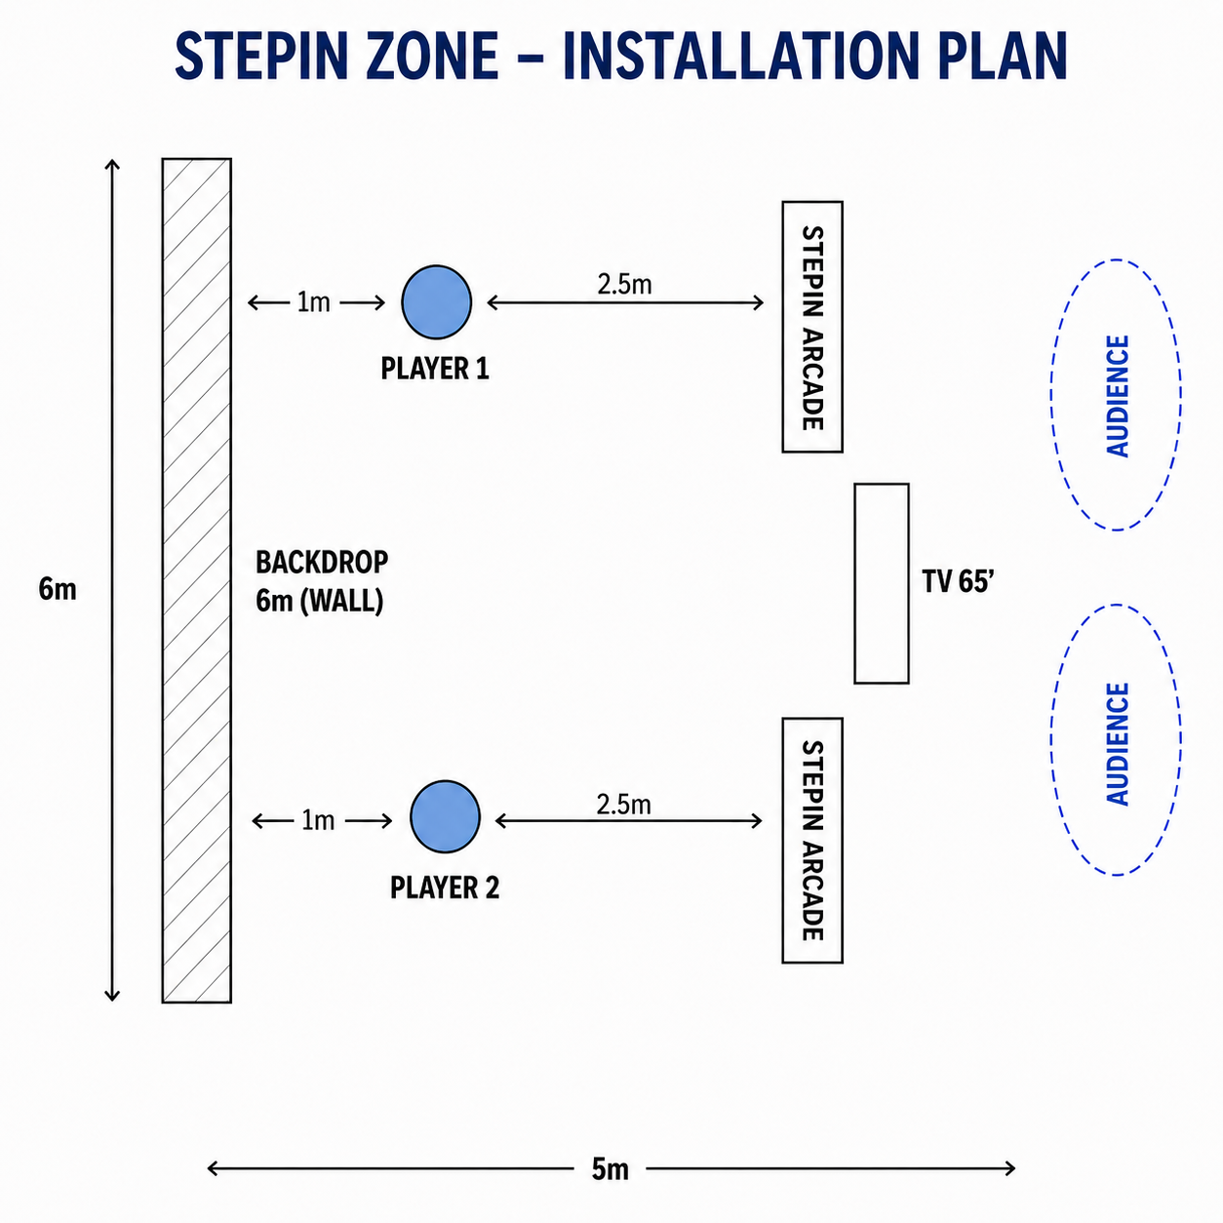
STEPIN 관련 준비사항 안내 [아케이드 스탠다드형 - 대회 진행 시]

No. | 항목 | 수량 | 필수 (상세사항) | 권장 | 비고
0 | 스테핀 아케이드 규격 참조 | 2 | 아케이드 1대 규격(가로높이깊이 700*2030*550 mm / 약 80 kg)
1 | 공간 및 백월, 바닥 | - | 1) 플레이 공간 최소 가로세로 6m*3m 필요 2) 관중 주변 스탠딩 고려해 전체 공간은 더 크게 배정필요 3) STEPIN 아케이드 기기와 플레이어간 거리 2.2~2.5m로 바닥에 플레이 위치 표시 필요 | 1) 백월은 가로높이 6m*3m 권장 2) 무대 바닥은 가능하다면 포맥스 무광으로 제작 (안전상 미끄럽지 않고 단차 없으면 됨)
2 | 소비전력 | - | 1대당 500W (2대 1000W)
3 | 전원선 or 멀티탭 | - |  | 전기콘센트와 기기간 거리 확인 요망
4 | 인터넷 |  | 유선랜 필수
5 | X배너 | 1 |  | STEPIN 유저인증 이벤트 및 굿즈 증정 안내 | 견적 확정 전 협의
6 | MC | 1 | 대회 진행자 |  | 대회 진행 시 필요
7 | 마이크 | 1 | MC 제공용 / 마이크와 연결되는 스피커도 준비 |  | 대회 진행 시 필요
8 | 현장 스태프 | 2 | 상시 배치 운영 인력 대당 1인 (STEPIN 체험/이벤트 안내, 대회 시 운영 보조)
9 | 운반 인력 | 2 | 스테핀 아케이드 기기 반입 관련 담당자 배정 필요하며 운반 시 기기 안전에 각별한 주의를 요함 (1대당 성인남성 2인이 함께 운반)
10 | 운반 보조 카트 | 1 | 카트 위에 아케이드 1대씩 싣고 현장 이동
11 | 하역장 | 1 | 스테핀 아케이드는 눕히지 않고 선 채로 트럭에 싣는 관계로 보통 지하주차장 불가, 지상하역장 준비 및 하역장 위치 확인 필요 (계단 없는 동선 사전 체크)
12 | 선수 대기공간 | 1 |  | 대회무대 근처로 배정 필요, 의자 등 구비 (토너먼트에 따라 수용인원 상이) | 대회 진행 시 필요
13 | 안전바 | 1 + |  | 벨트형 차단봉 (무대와 관중석 구분용)
14 | 조명 |  | 야간·저조도 환경 대비 : 플레이어가 어둡게 촬영될 경우를 대비하여 비상용 핀조명 설치 준비
15 | 방수용품 |  | 야외 행사 시 우천대비용 (행사용 캐노피 텐트, 방수커버 등)
16 | 홍보 |  |  | 대회 사전 / 진행중 / 사후 스테핀 적극 노출 협조 부탁 드리며, 행사 종료 후 현장 스케치 영상 및 사진 촬영본 제공해주시면 스테핀 소셜미디어를 통해 함께 홍보하겠습니다
17 | 기타협력 |  |  |  | 스테핀 아케이드 활용 방법에 따라 운영가이드 확인 (스테핀측 제공예정)

[참고1] STEPIN 아케이드 설치 및 플레이 예시
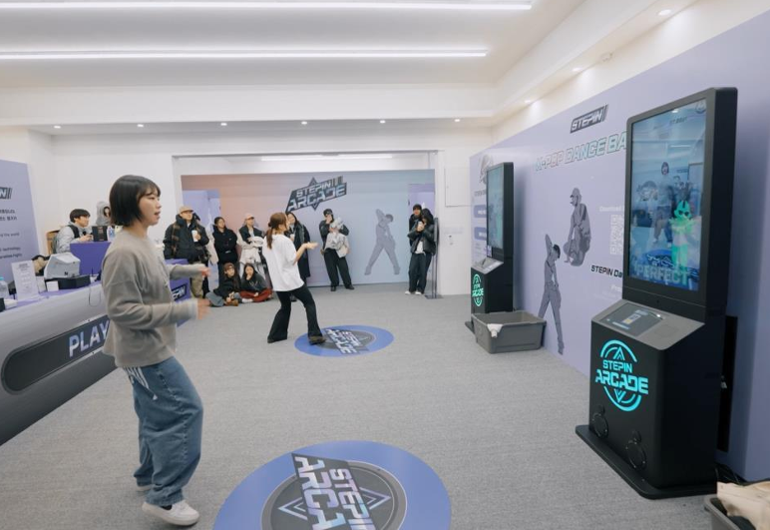
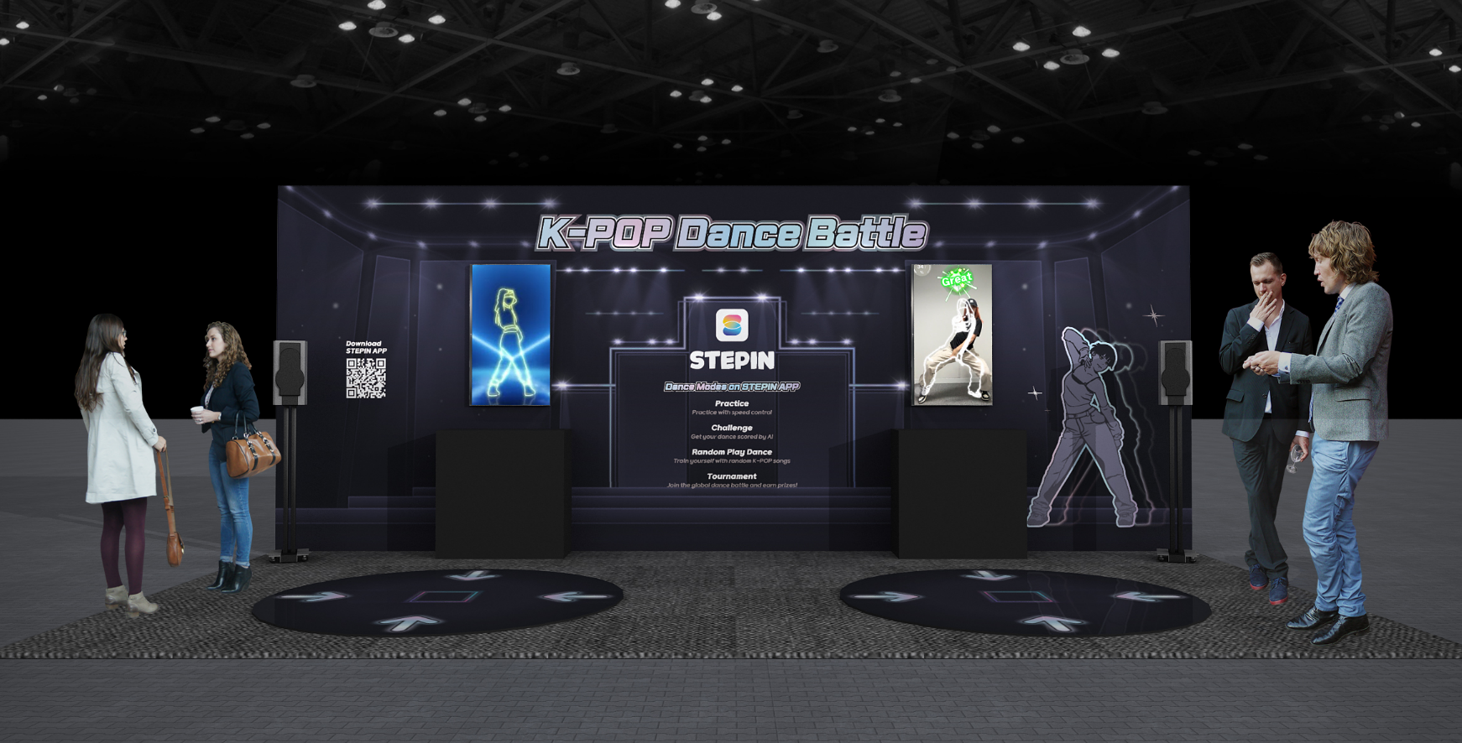

[참고2] STEPIN 아케이드 설치 가이드: 관중이 카메라에 잡히지 않도록 하여 AI 스코어링의 정확도를 높인 배치입니다. 관중은 별도의 대회 중계 TV를 통해 경기를 관람할 수 있습니다.

2.스탠다드-체험존only
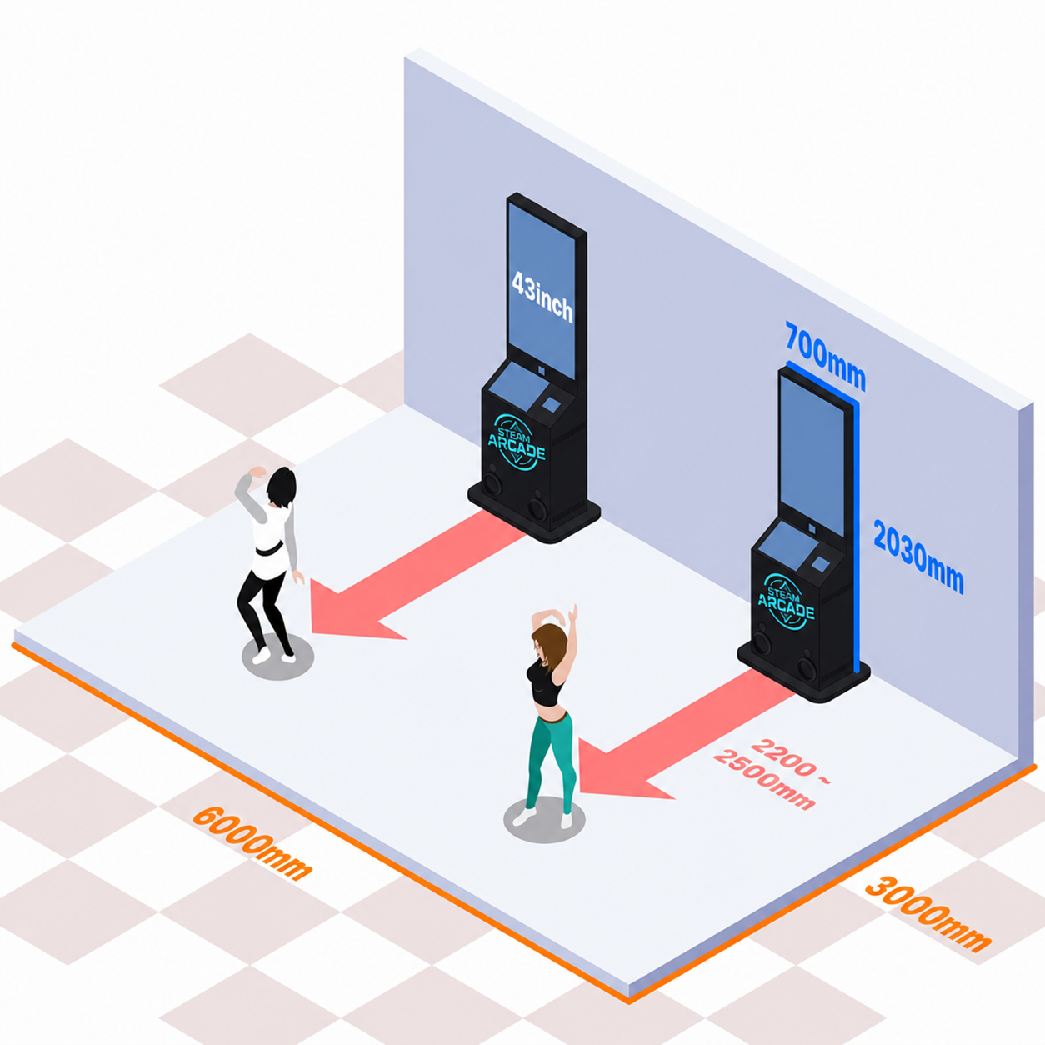
STEPIN 관련 준비사항 안내 [아케이드 스탠다드형 - 체험존 Only]

No. | 항목 | 수량 | 필수 (상세사항) | 권장 | 비고
0 | 스테핀 아케이드 규격 참조 | 최소 1 | 아케이드 1대 규격(가로높이깊이 700*2030*550 mm / 약 80 kg) | 2대 설치 권장
1 | 공간 및 백월, 바닥 | - | 1) 플레이 공간 최소 가로세로 6m*3m 필요 2) 관중 주변 스탠딩 고려해 전체 공간은 더 크게 배정필요 3) STEPIN 아케이드 기기와 플레이어간 거리 2.2~2.5m로 바닥에 플레이 위치 표시 필요 | 1) 백월은 가로높이 6m*3m 권장 2) 무대 바닥은 가능하다면 포맥스 무광으로 제작 (안전상 미끄럽지 않고 단차 없으면 됨)
2 | 소비전력 | - | 1대당 500W (2대 1,000W)
3 | 전원선 or 멀티탭 | - |  | 전기콘센트와 기기간 거리 확인 요망
4 | 인터넷 |  | 유선랜 필수
5 | X배너 | 1 |  | STEPIN 유저인증 이벤트 및 굿즈 증정 안내 | 견적 확정 전 협의
6 | 현장 스태프 | 최소 1 | 상시 배치 운영 인력 대당 1인 (STEPIN 체험 및 이벤트 안내)
7 | 운반 인력 | 2 | 스테핀 아케이드 기기 반입 관련 담당자 배정 필요하며 운반 시 기기 안전에 각별한 주의를 요함 (1대당 성인남성 2인이 함께 운반)
8 | 운반 보조 카트 | 1 | 카트 위에 아케이드 1대씩 싣고 현장 이동
9 | 하역장 | 1 | 스테핀 아케이드는 눕히지 않고 선 채로 트럭에 싣는 관계로 보통 지하주차장 불가, 지상하역장 준비 및 하역장 위치 확인 필요 (계단 없는 동선 사전 체크)
10 | 안전바 | 1 + |  | 벨트형 차단봉 (무대와 관중석 구분용)
11 | 조명 |  | 야간·저조도 환경 대비 : 플레이어가 어둡게 보이는 환경 대비하여 비상용 핀조명 설치 준비
12 | 방수용품 |  | 야외 행사 시 우천대비용 (행사용 캐노피 텐트, 방수커버 등)
13 | 홍보 |  |  | 대회 사전 / 진행중 / 사후 스테핀 적극 노출 협조 부탁 드리며, 행사 종료 후 현장 스케치 영상 및 사진 촬영본 제공해주시면 스테핀 소셜미디어를 통해 함께 홍보하겠습니다
14 | 기타협력 |  |  |  | 스테핀 아케이드 활용 방법에 따라 운영가이드 확인 (스테핀측 제공예정)

[참고1] STEPIN 아케이드 설치 및 플레이 예시

[참고2] STEPIN 아케이드 설치 가이드 : 관중이 플레이공간 좌우, 후면에서 지켜보는 형태

